상품제안서
유니콘 휴대용 접이식 맥세이프 15W PD3.0 QC3.0 고속충전 거치대 | 상품코드: S47637

 |  |  |  |  |  |  | 02-713-8555 | www.synergygift.co.kr
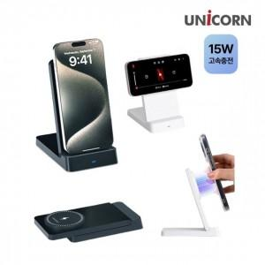

【상세/제작정보】

【인쇄/포장옵션】 | 레이저 / 포장지포장

【공급단가】 | 수량 | 30~ | 100~ | 300~ | 1,000~ | 3,000~
*VAT별도 | 단가 | 10,100원 | 9,550원 | 9,150원 | 8,750원 | 8,600원

【상품 URL】 | https://www.synergygift.co.kr:443/src/goods_detail.php?gdno=47637

